訂單
訂單日期: 貨運行代號(商號):
收貨人姓名: 手機: 郵寄地址: email:
序號 | 商品照片 | 檔口號碼 | 顏色/尺寸 | 數量 | 單價 | 小計
例 | 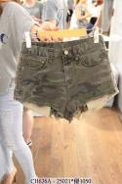 | A-2F-6 | 圖片色M號 | 1 | 21000 | 21000
1
2
3
4 | 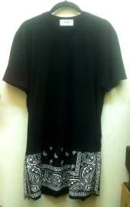
5
6
7
8 | 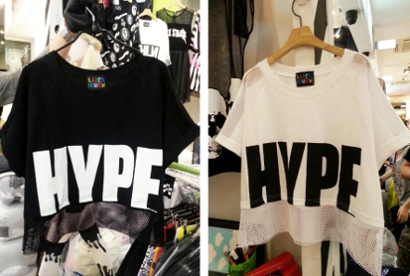
9
10
11

